28 марта 2017 г.
НАУЧНО - ВНЕДРЕНЧЕСКОЕ ПРЕДПРИЯТИЕ «БОЛИД», 141070, Московская обл., г. Королев, ул. Пионерская, 4. Тел./факс: +7 (495) 775-71-55, 777-40-20 E-mail: info@bolid.ru, sales@bolid.ru
Прайс-лист

Фото | Модель | Описание | Розница | Мелкий Опт | Крупный Опт | Дилер
Сетевые видеокамеры
Цилиндрические сетевые видеокамеры
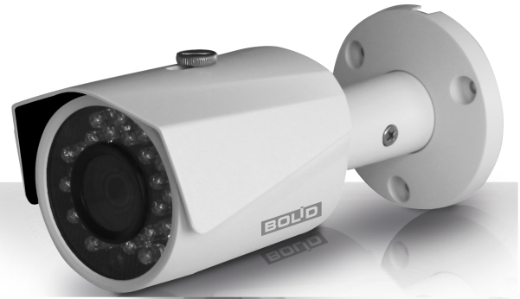 | BOLID VCI-113 | Уличная цилиндрическая видеокамера 1 Мп, 1/4'' КМОП; 0,1 лк (ИК-выкл.)/0 лк (ИК-вкл.); фиксированный объектив 3,6мм; H.264/ MJPEG; разрешение 720P/D1/CIF; ONVIF, CGI; ИК-подсветка (до 30 м); DC12V, PoE; DWDR; IP67; -40 °C ~ +60 °C | 5,200.00 | 4,680.00 | 4,160.00 | 3120
 | BOLID VCI-123 | Уличная цилиндрическая видеокамера 2 Мп, 1/2.7'' КМОП; 0,1 лк (ИК-выкл.)/0 лк (ИК-вкл.); фиксированный объектив 3,6мм; H.264+/H.264; разрешение 1080P/720P/D1/CIF; ONVIF, CGI; ИК-подсветка (до 30 м);DC12V, PoE; DWDR; IP67; -40 °C ~ +60 °C | 6,400.00 | 5,760.00 | 5,120.00 | 3840
 | BOLID VCI-143 | Уличная цилиндрическая видеокамера 4 Мп, 1/3'' КМОП; 0,01 лк (ИК-выкл.)/0 лк (ИК-вкл.); фиксированный объектив 3,6 мм; H.265/H.264 ; разрешение до 4Mп; ONVIF, PSIA, CGI; ИК-подсветка (до 30 м); видеоаналитика; DC12V, PoE ; WDR(120dB) ; IP67 ; -40 °C ~ +60 °C | 13,400.00 | 12,060.00 | 10,720.00 | 8040
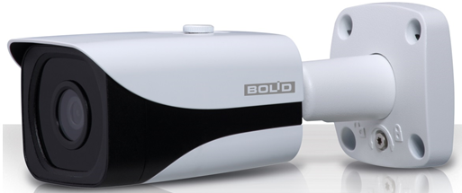 | BOLID VCI-184 | Уличная цилиндрическая видеокамера 8 Мп, 1/2,5'' 4K Exmor КМОП; 0,06 лк (ИК-выкл.)/0 лк (ИК-вкл.); фиксированный объектив 4 мм; H.265/H.264; разрешение 4K/4Mп/3Mп/1080P/SXGA/1,3Mп/ 720P/D1/CIF; ONVIF, PSIA, CGI; Mirco SD, не более 128 Гб; ИК-подсветка (до 30 м); DC12V, PoE ; DWD; IP67 ; -40 °C ~ +60 °C; IK10 | 21,800.00 | 19,620.00 | 17,440.00 | 13080
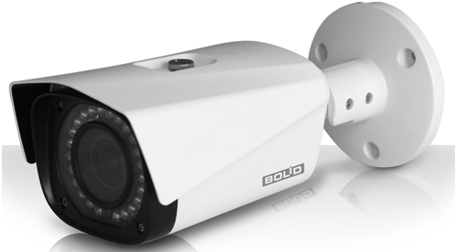 | BOLID VCI-130 | Уличная цилиндрическая видеокамера 3 Мп, 1/3'' КМОП; 0,01 лк (ИК-выкл.)/0 лк (ИК-вкл.); вариофокальный объектив 2,7−12 мм; H.265/H.264/MJPEG; разрешение 3Mп/1080P/1,3Mп/720P/D1/CIF; Micro SD, не более 128 Гб; ONVIF, PSIA, CGI; ИК-подсветка (до 60 м); DC12V, PoE; DWDR; IP67; -40°C ~ +60°C | 14,000.00 | 12,600.00 | 11,200.00 | 8400
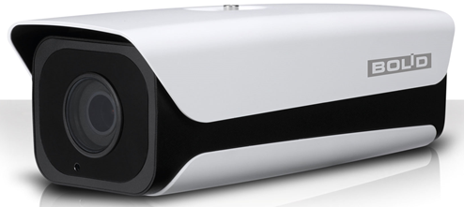 | BOLID VCI-121-01 | Уличная цилиндрическая видеокамера 2 Мп, 1/2,7'' КМОП; 0,01 лк (ИК-выкл.)/0 лк (ИК-вкл.); вариофокальный объектив 4,7−47 мм моторизованный; H.264/H.264H/H.264B/MJPEG; разрешение 1080P/1,3Mп/720P/D1/CIF; Micro SD, не более 128 Гб; ONVIF, PSIA, CGI; ИК-подсветка (до 150 м); видеоаналитика; Audio-in; DC12V, PoE; WDR120; IP67; -40 °C ~ +60 °C | 30,000.00 | 27,000.00 | 24,000.00 | 18000
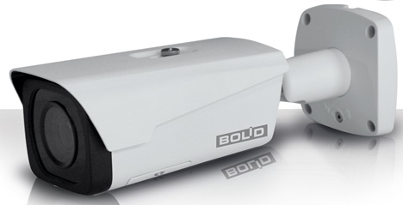 | BOLID VCI-140-01 | Уличная цилиндрическая видеокамера 4 Мп, 1/2,3'' КМОП; 0,01 лк (ИК-выкл.)/0 лк (ИК-вкл.); вариофокальный объектив 2,7−12 мм моторизованный; H.265/H.264; разрешение 4Mп/3Mп/1080P/1,3Mп/720P/D1/CIF; Micro SD, не более 128 Гб; ONVIF, PSIA, CGI; ИК-подсветка (до 50 м); видеоаналитика; Audio-in; тревожный выход; DC12V, PoE; WDR120; IP67; -40°C ~ +60 °C | 26,000.00 | 23,400.00 | 20,800.00 | 15600
Купольные сетевые видеокамеры
 | BOLID VCI–212 | Купольная антивандальная видеокамера 1 Мп, 1/4'' КМОП; 0,1 лк (ИК-выкл.)/0 лк (ИК-вкл.); фиксированный объектив 2,8 мм; H.264/ H.264H/ MJPEG; разрешение 720P/D1/CIF; ONVIF, CGI; ИК-подсветка (до 30 м);DC12V, PoE; DWDR; IP67; -30 °C ~ +60 °C; IK10 | 5,200.00 | 4,680.00 | 4,160.00 | 3120
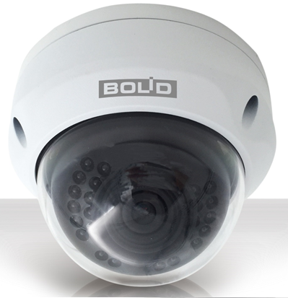 | BOLID VCI–222 | Купольная антивандальная видеокамера 2 Мп, 1/2,7'' КМОП; 0,1 лк (ИК-выкл.)/0 лк (ИК-вкл.); фиксированный объектив 2,8 мм; H.264+/ H.264; разрешение 1080P/720P/D1/CIF; ONVIF, CGI; ИК-подсветка (до 30 м); DC12V, PoE; DWDR; IP67; -30 °C ~ +60 °C; IK10 | 7,000.00 | 6,300.00 | 5,600.00 | 4200
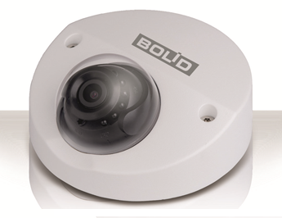 | BOLID VCI–722 | Миникупольная видеокамера 2 Мп, 1/3'' КМОП; 0,1 лк (ИК-выкл.)/0 лк (ИК-вкл.); фиксированный объектив 2,8 мм; H.264/ MJPEG; разрешение 1080P/720P/D1/CIF; встроенный микрофон; Micro SD, не более 128 Гб; ONVIF, PSIA, CGI; ИК-подсветка (до 20 м); DC12V, PoE; DWDR; IP67; -30 °C ~ +60 °C | 8,900.00 | 8,010.00 | 7,120.00 | 5340
 | BOLID VCI–242 | Купольная антивандальная видеокамера 4 Мп, 1/3'' КМОП; 0,01 лк (ИК-выкл.)/0 лк (ИК-вкл.); фиксированный объектив 2,8 мм; H.265/H.264/H.264H/ MJPEG; разрешение до 4Mп; ONVIF, PSIA, CGI; ИК-подсветка (до 30 м); видеоаналитика; DC12V, PoE ; WDR(120dB) ; IP67 ; -30 °C ~ +60 °C; IK10 | 13,500.00 | 12,150.00 | 10,800.00 | 8100
 | BOLID VCI–742 | Миникупольная антивандальная видеокамера 4 Мп, 1/3'' КМОП; 0,1 лк (ИК-выкл.)/0 лк (ИК-вкл.); фиксированный объектив 2,8 мм; H.264/ MJPEG ; разрешение 4M/3M/1080P/1.3M/720P/D1/CIF; встроенный микрофон; Micro SD, не более 128 Гб; ONVIF, PSIA, CGI; ИК-подсветка (до 20 м); DC12V, PoE; WDR120; IP67; -30 °C ~ +60 °C; IK10 | 10,800.00 | 9,720.00 | 8,640.00 | 6480
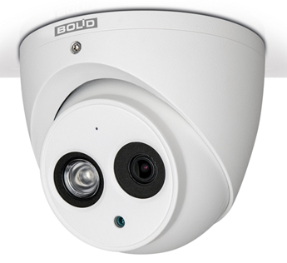 | BOLID VCI–884 | Купольная Eyeball видеокамера 8 Мп, 1/2,5'' КМОП; 0,07 лк (ИК-выкл.)/0 лк (ИК-вкл.); фиксированный объектив 4 мм; H.265/H.264/MJPEG ; разрешение 4K/1080P/720P/D1/ CIF; встроенный микрофон; Micro SD, не более 128 Гб; ONVIF, PSIA, CGI; ИК-подсветка (до 50 м); видеоаналитика; DC12V, PoE; WDR120; IP67; -30 °C ~ +60 °C | 21,800.00 | 19,620.00 | 17,440.00 | 13080
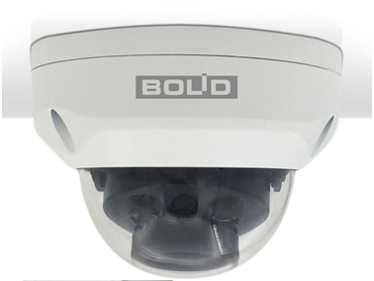 | BOLID VCI–230 | Купольная антивандальная видеокамера 3 Мп, 1/3'' КМОП; 0,1 лк (ИК-выкл.)/0 лк (ИК-вкл.); вариофокальный объектив 2,7−12 мм; H.265/H.264/H.264H/ MJPEG; разрешение 3Mп/1080P/1,3Mп/720P/D1/CIF; ONVIF, CGI; Micro SD, не более 128 Гб ИК-подсветка (до 30 м); DC12V, PoE; DWDR; IP67; -30°C ~ +60°C; IK10 | 14,000.00 | 12,600.00 | 11,200.00 | 8400
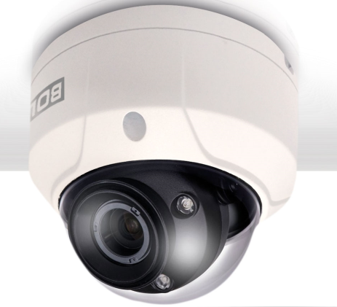 | BOLID VCI–220–01 | Купольная антивандальная видеокамера 2 Мп, 1/2,7'' КМОП; 0,01 лк (ИК-выкл.)/0 лк (ИК-вкл.); вариофокальный объектив 2,7−12 мм моторизованный; H.265/H.264; разрешение 1080P/1,3Mп/720P/D1/CIF; ONVIF, PSIA, CGI; встроенный микрофон; Micro SD, не более 128 Гб; ИК-подсветка (до 50 м); видеоаналитика, аудио и тревожный вход; DC12V, PoE | 19,000.00 | 17,100.00 | 15,200.00 | 11400
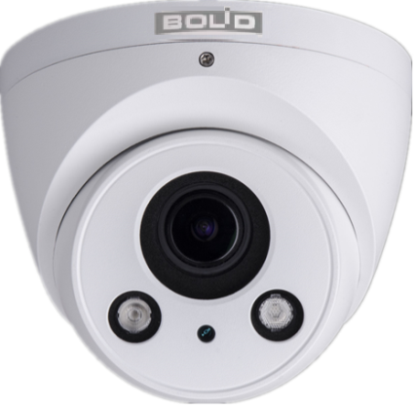 | BOLID VCI–830–01 | Купольная Eyeball видеокамера 3 Мп, 1/3'' КМОП; 0,1 лк (ИК-выкл.)/0 лк (ИК-вкл.); вариофокальный объектив 2,7−12 мм; H.264/ H.264H/ H.264B/ MJPEG; разрешение 3Mп/1080P/720P/D1/CIF; Micro SD, не более 128 Гб; ONVIF, PSIA, CGI; ИК-подсветка (до 60 м); DC12V, PoE; DWDR; IP67; -30°C~+60°C | 13,700.00 | 12,330.00 | 10,960.00 | 8220
 | BOLID VCI–240–01 | Купольная антивандальная видеокамера 4 Мп, 1/2,3'' КМОП; 0,01 лк (ИК-выкл.)/0 лк (ИК-вкл.); вариофокальный объектив 2,7−12 мм моторизованный; H.265/H.264; разрешение 4Mп/3Mп/1080P/1,3Mп/720P/D1/CIF; Micro SD, не более 128 Гб; ONVIF, PSIA, CGI; ИК-подсветка (до 50 м); видеоаналитика; Audio-in; тревожный выход; DC12V, PoE; WDR120; IP67; -30°C ~ +60 °C; IK10 | 26,000.00 | 23,400.00 | 20,800.00 | 15600
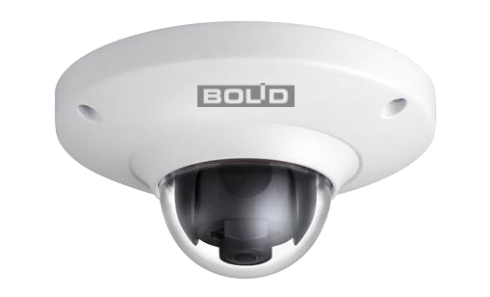 | BOLID VCI–252–05 | Купольная антивандальная видеокамера 5 Мп, 1/3'' КМОП; 0,01 лк (цвет.)/0,001 лк (ч/б); фиксированный объектив 1,42 мм; H.264/ MJPEG; разрешение 5M/3M/UXGA/1,3Mп/720P)/D1/CIF; ONVIF, PSIA, CGI; Micro SD, не более 64 Гб; Audio-in; DC12V, PoE; DWDR ; -30°C ~ +60 °C; IK10 | 25,000.00 | 22,500.00 | 20,000.00 | 15000
Корпусные сетевы видеокамеры
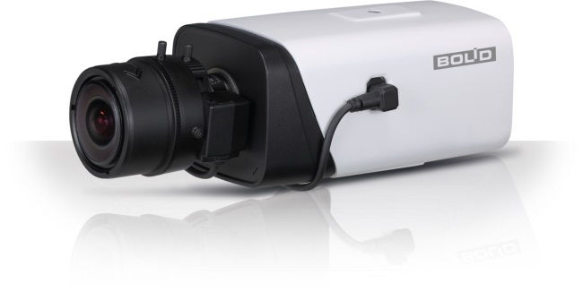 | BOLID VCI–320 | Корпусная видеокамера 2 Мп, 1/2,7'' КМОП; 0,005 лк (цвет.)/0,0005 лк (ч/б); H.265/H.264/MJPEG; разрешение 1080P/720P/D1/CIF; ONVIF, PSIA, CGI; встроенный микрофон; Audio-in, DI-DO; видеоаналитика; DC12V/AC24V, PoE; WDR 140dB; -30°C ~ +60°C | 25,000.00 | 22,500.00 | 20,000.00 | 15000
Кубические сетевы видеокамеры
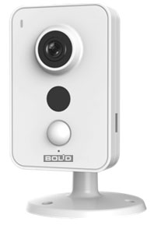 | BOLID VCI-412 | Кубическая видеокамера 1,3 Мп, 1/3'' КМОП; 0,85 лк (ИК-выкл.)/0 лк (ИК-вкл.); фиксированный объектив 2,8 мм; H.264/ MJPEG; 1,3Mп/720P/VGA/QVGA; встроенный микрофон; инфракрасный датчик движения до 6м; Micro SD, не более 128 Гб; Micro USB; Wi-Fi(IEEE802.11b/g/n) до 50м(прямая видимость); ONVIF, CGI; ИК-подсветка (до 10 м); DC12V; DWDR; -10 °C ~ +45 °C | 6,800.00 | 6,120.00 | 5,440.00 | 4080
 | BOLID VCI-432 | Кубическая видеокамера 3 Мп, 1/3'' КМОП; 0,78 лк (ИК-выкл.)/0 лк (ИК-вкл.); фиксированный объектив 2,8 мм; H.264/ MJPEG; 3Mп/1080P/720P/VGA/QVGA; встроенный микрофон; инфракрасный датчик движения до 6м; Micro SD, не более 128 Гб; Micro USB; ONVIF, CGI; ИК-подсветка (до 10 м); DC12V, PoE; DWDR; -10 °C ~ +45 °C | 9,500.00 | 8,550.00 | 7,600.00 | 5700
Поворотные сетевы видеокамеры
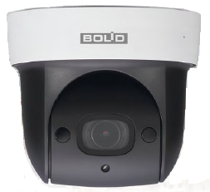 | BOLID VCI–627 | Поворотная купольная видеокамера; 2 Мп, 1/2,7'' КМОП; 0,05 лк (цвет.)/0,005 лк (ч/б); вариофокальный объектив 2,7– 11 мм (4х оптический zoom) 16x цифровой zoom; Гор: 0° - 360°; Верт: 0° - 90°; H.264 / MJPEG; разрешение 1080P/720P/D1/CIF; ONVIF Profile S ; Встроенный микрофон; Micro SD, не более 64 Гб; ИК-подсветка (до 30 м); DC12V, POE ; WDR; IP67; -30°C ~ +60°C | 18,500.00 | 16,650.00 | 14,800.00 | 11100
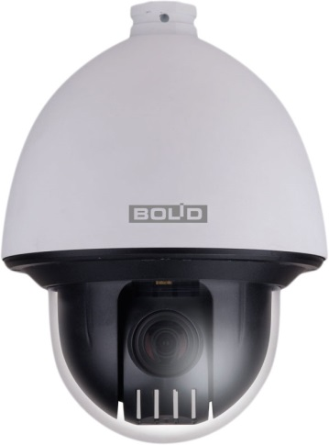 | BOLID VCI–528-00 | Высокоскоростная антивандальная купольная видеокамера 2 Мп, 1/2,8'' Exmor КМОП; 0,05 лк (цвет.)/0,005 лк (ч/б); вариофокальный объектив 4,7– 94 мм (20x Оптический zoom); Гор: 0° - 360°; Верт: -15° - 90°; H.264 / MJPEG; разрешение 1080P/720P/D1/CIF; ONVIF, PSIA, CGI; Audio-in; tv-out; сигнал тревоги; Micro SD, не более 64 Гб; AC 24V/3A, POE | 46,000.00 | 41,400.00 | 36,800.00 | 27600
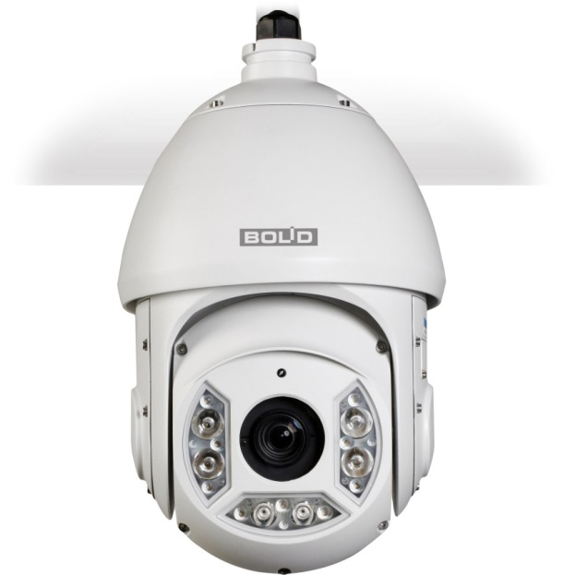 | BOLID VCI–528 | Высокоскоростная купольная видеокамера с адаптивной ИК-подсветкой; 2 Мп, 1/2,8'' Exmor КМОП; 0,05 лк (цвет.)/0,005 лк (ч/б); вариофокальный объектив 4,7– 94 мм (20x Оптический zoom), 16x цифровой zoom; Гор: 0° ~ 360° ; Верт: -15° ~ 90°, auto flip 180°; H.264H/H.264B/H.264/MJPEG; разрешение 1080P/720P/D1/CIF; ONVIF, PSIA, CGI; Audio-in; Micro SD, не более 128 Гб; ИК-подсветка (до 100 м); AC 24V/3A; DWDR; IP66; -50°C ~ +60°C | 54,000.00 | 48,600.00 | 43,200.00 | 32400
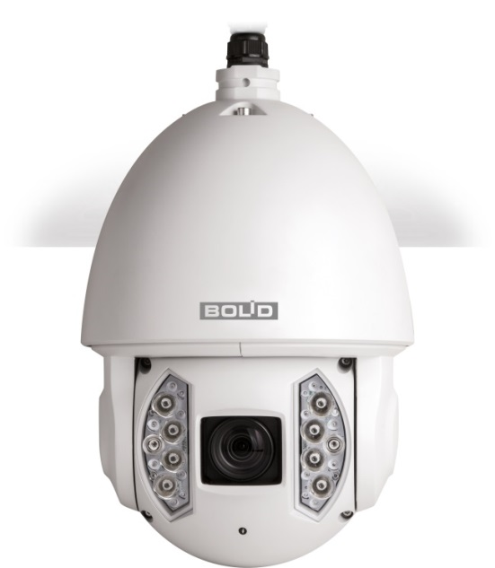 | BOLID VCI–529 | Высокоскоростная купольная камера с адаптивной ИК-подсветкой; 2 Мп, 1/1,9'' КМОП; 0,002 лк/(ИК-выкл.)/0 лк (ИК-вкл.); вариофокальный объектив 6– 180 мм (30x оптический zoom), 16x цифровой zoom; Гор: 0° - 360°; Верт:-10° - 90°; H.264 / MJPEG; разрешение 1080P /720P /D1/CIF; ONVIF, PSIA, CGI , Audio-in; Micro SD, не более 64 Гб; ИК-подсветка (до 200 м); DC12V, POE ; WDR120; IP67; -50°C ~ +70°C | 129,000.00 | 116,100.00 | 103,200.00 | 77400
Сетевые видеорегистраторы
Cетевы видеорегистраторы без РоЕ
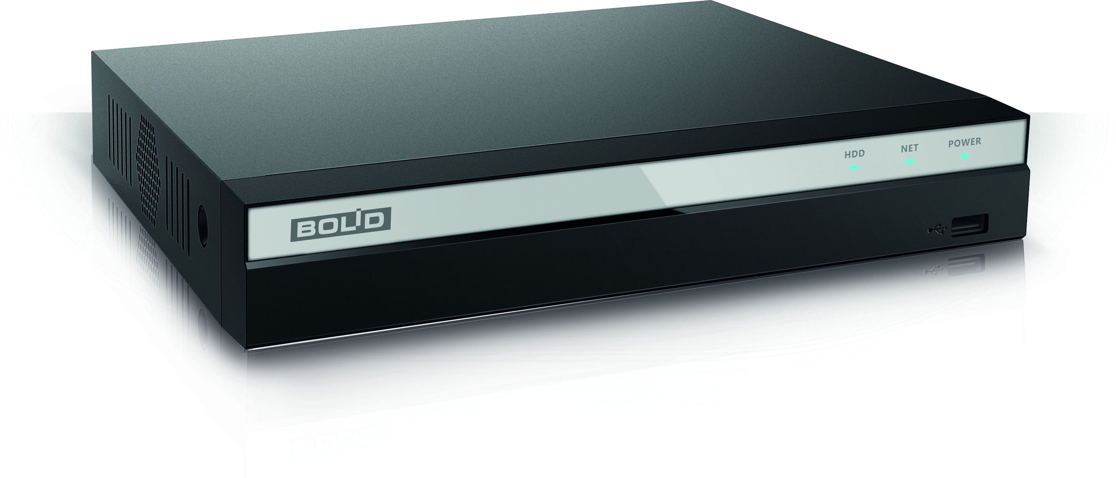 | BOLID RGI-0412 | IP Видеорегистратор до 4х каналов; 80 Мбит/с; разрешение записи до 6Мп; Smart H.264+/H.264/MJPEG; 1 SATA II порта 6Tб; 2 USB2.0; Compact 1U; DC12V/2A; -10°C~+55°C | 6,400.00 | 5,760.00 | 5,120.00 | 3840
 | BOLID RGI-0812 | IP Видеорегистратор до 8х каналов; 80 Мбит/с; разрешение записи до 6Мп; Smart H.264+/H.264/MJPEG; 2 SATA порта 6Tб; 2 USB2.0; Compact 1U; DC12V/2A; -10°C~+55°C | 8,000.00 | 7,200.00 | 6,400.00 | 4800
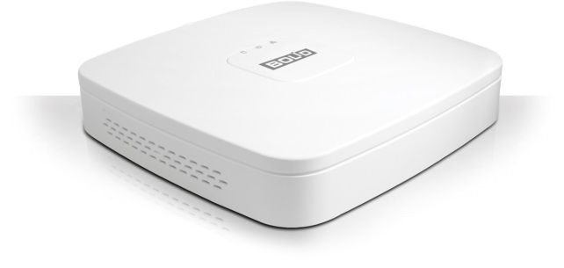 | BOLID RGI-1612 | IP Видеорегистратор до 16х каналов; 80 Мбит/с; разрешение записи до 5Мп; H.264/MJPEG; 1 SATA порт до 4Tб; 2 USB2.0; Smart 1U; DC12V/2A; -10°C~+55°C | 12,500.00 | 11,250.00 | 10,000.00 | 7500
 | BOLID RGI-1622 | IP Видеорегистратор до 16х каналов; 200 Мбит/с; разрешение записи до 5Мп; H.264/MJPEG; 2 SATA порта до 8Tб; 1 USB2.0; 1 USB3.0; 1U; DC12V/2A; -10°C~+55°C | 16,000.00 | 14,400.00 | 12,800.00 | 9600
 | BOLID RGI-3228 | IP Видеорегистратор до 32х каналов; 320 Мбит/с; разрешение записи до 12Mп; H.265/H.264/MJPEG/MPEG4; 2 SATA порта до 12Tб; 1 USB2.0; 1 USB3.0; 1U; AC 100~240V, 50/60 Hz ; -10°C~+55°C | 31,000.00 | 27,900.00 | 24,800.00 | 18600
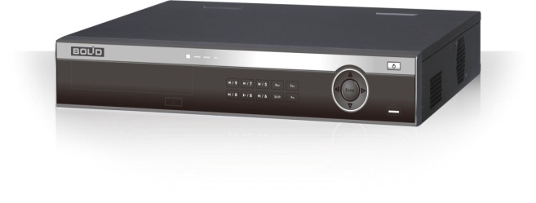 | BOLID RGI-6448 | IP Видеорегистратор до 64х каналов; 320 Мбит/с; разрешение записи до 12Mп; H.265/H.264/MJPEG/MPEG4; 4 SATA порта до 24Tб; 1 eSATA порт; 1 USB2.0; 2 USB3.0; 1,5U; AC 100~240V, 50/60 Hz ; -10°C~+55°C | 50,000.00 | 45,000.00 | 40,000.00 | 30000
Cетевы видеорегистраторы с РоЕ
 | BOLID RGI-0412P04 | IP Видеорегистратор до 4х каналов с PoE (IEEE802.3at/af) ; 80 Мбит/с; разрешение записи до 6Мп; Smart H.264+/H.264/MJPEG; 1 SATA II порта 6Tб; 2 USB2.0; Compact 1U; DC48V/1.25A; -10°C~+55°C | 10,000.00 | 9,000.00 | 8,000.00 | 6000
 | BOLID RGI-0812P08 | IP Видеорегистратор до 8х каналов с PoE (IEEE802.3at/af); 80 Мбит/с; разрешение записи до 6Мп; Smart H.264+/H.264/MJPEG; 2 SATA порта 6Tб; 2 USB2.0; Compact 1U; DC48V/2A; -10°C~+55°C | 16,000.00 | 14,400.00 | 12,800.00 | 9600
 | BOLID RGI-1622P16 | IP Видеорегистратор до 16х каналов с PoE (IEEE802.3at/af); 200 Мбит/с; разрешение записи до 5Мп; H.264/MJPEG; 2 SATA порта до 8Tб; 1 USB2.0; 1 USB3.0; 1U; AC 100~240V, 47/63 Hz; -10°C~+55°C | 32,000.00 | 28,800.00 | 25,600.00 | 19200
Аналоговые видеокамеры
Цилиндрические аналоговые видеокамеры
 | BOLID VCG-113 | Уличная цилиндрическая видеокамера 1 Мп, 1/4" КМОП ; 0,05 лк (ИК-выкл.)/0 лк (ИК-вкл.); фиксированный объектив 3,6 мм; ИК-подсветка (до 20 м); DWDR; DC12V; IP67; -50 °C ~ +60 °C; OSD меню поддерживается | 2,400.00 | 2,160.00 | 1,920.00 | 1440
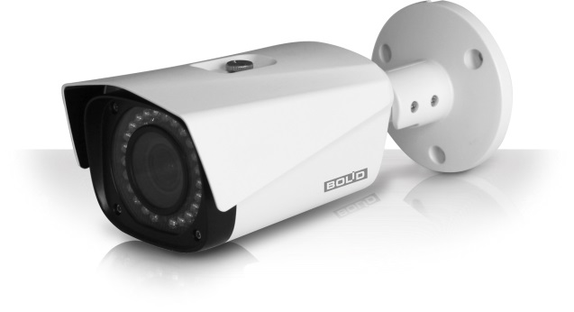 | BOLID VCG-120 | Уличная цилиндрическая видеокамера 2 Мп, 2.7" КМОП ; 0,02 лк (ИК-выкл.)/0 лк (ИК-вкл.); варифокальный объектив 2,7– 12 мм; ИК-подсветка (до 30 м); DWDR; DC12V; -50 °C ~ +60 °C; OSD меню мультиязычное; IP67 | 6,600.00 | 5,940.00 | 5,280.00 | 3960
 | BOLID VCG-123 | Уличная цилиндрическая видеокамера 2 Мп, 1/2,7" КМОП ; 0,02 лк (ИК-выкл.)/0 лк (ИК-вкл.); фиксированный объектив 3,6 мм; ИК-подсветка (до 30 м); DWDR; DC12V; IP67 ; -50 °C ~ +60 °C; OSD меню поддерживается | 3,100.00 | 2,790.00 | 2,480.00 | 1860
Купольные аналоговые видеокамеры
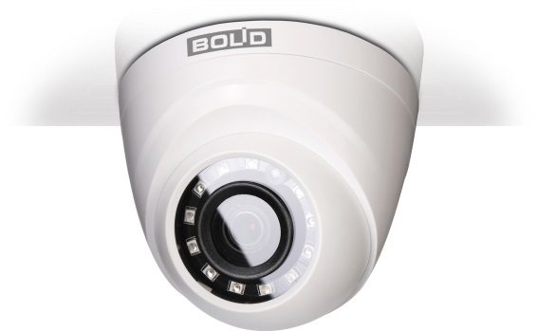 | BOLID VCG-812 | Купольная видеокамера 1 Мп, 1/4" КМОП ; 0,05 лк (ИК-выкл.)/0 лк (ИК-вкл.); фиксированный объектив 2,8 мм; ИК-подсветка (до 20 м); DWDR; DC12V; -50 °C ~ +60 °C; | 1,650.00 | 1,485.00 | 1,320.00 | 990
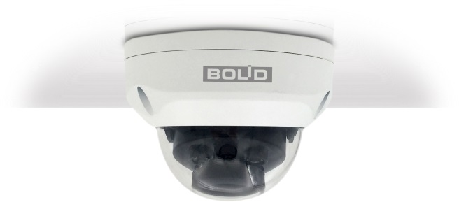 | BOLID VCG-220 | Купольная антивандальная видеокамера 2 Мп, 2.7" КМОП ; 0,02 лк (ИК-выкл.)/0 лк (ИК-вкл.); варифокальный объектив 2,7– 12 мм; ИК-подсветка (до 30 м); DWDR; DC12V; -50 °C ~ +60 °C; OSD меню мультиязычное; IP67 IK10 | 5,700.00 | 5,130.00 | 4,560.00 | 3420
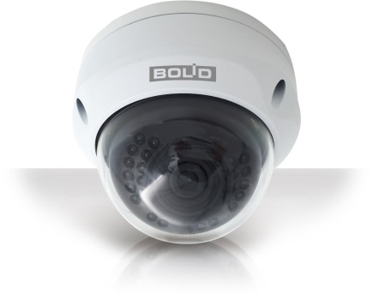 | BOLID VCG-222 | Купольная антивандальная видеокамера 2 Мп, 1/2,7" КМОП ; 0,02 лк (ИК-выкл.)/0 лк (ИК-вкл.); фиксированный объектив 2,8 мм; ИК-подсветка (до 30 м); DWDR; DC12V; IP67, IK10 ; -50 °C ~ +60 °C; OSD меню мультиязычное | 3,100.00 | 2,790.00 | 2,480.00 | 1860
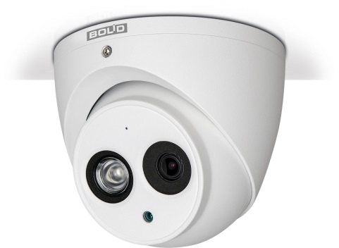 | BOLID VCG-822 | Купольная антивандальная видеокамера 2 Мп, 2.9" КМОП ; 0,05 лк (ИК-выкл.)/0 лк (ИК-вкл.); фиксированный объектив 2,8 мм; встроенный микрофон; ИК-подсветка (до 50 м); DWDR; DC12V; -50 °C ~ +60 °C; OSD меню мультиязычное; IP67, IK10 | 3,700.00 | 3,330.00 | 2,960.00 | 2220
Корпусные аналоговые видеокамеры
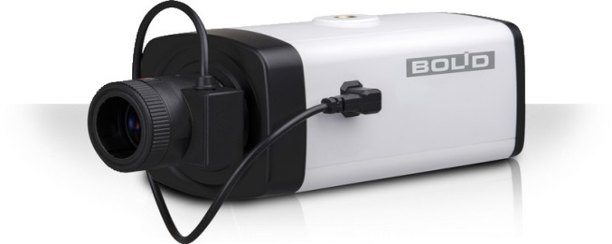 | BOLID VCG-310 | Корпусная видеокамера 1 Мп, 1/1,3'' КМОП; 0,05 лк (цвет.)/0,005 лк (ч/б); 1 аудиоканал; DC12V/AC24V, ; DWDR; -30°C ~ +60°C | 5,600.00 | 5,040.00 | 4,480.00 | 3360
Поворотные аналоговые видеокамеры
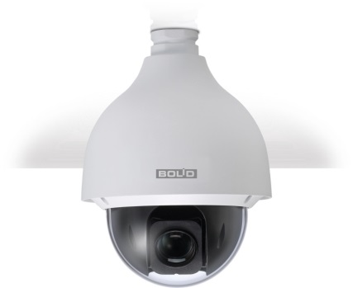 | BOLID VCG-528-00 | Высокоскоростная купольная камера 2 Мп, 1/2,8'' Exmor КМОП; 0,05 лк/(цвет..)/0,005 лк (чб); вариофокальный объектив 4,7–94 мм (20x оптический zoom), 16x цифровой zoom; Гор: 0° - 360°; Верт:-10° - 90°; , Аудиоканал; AC24V; DWDR; IP67; -50°C ~ +70°C | 34,000.00 | 30,600.00 | 27,200.00 | 20400
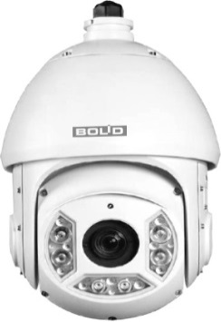 | BOLID VCG-528 | Высокоскоростная купольная камера с адаптивной ИК-подсветкой; 2 Мп, 1/2,8'' Exmor КМОП; 0,05 лк/(цвет..)/0,005 лк (чб)/0 лк (ИК-вкл.); вариофокальный объектив 4,7–94 мм (20x оптический zoom), 16x цифровой zoom; Гор: 0° - 360°; Верт:-15° - 90°; Аудиоканал; ИК-подсветка (до 100 м адаптивная) AC24V; DWDR; IP66; -50°C ~ +60°C | 38,000.00 | 34,200.00 | 30,400.00 | 22800
Аналоговые видеорегистраторы
 | BOLID RGG-0411 | Видеорегистратор до 4х каналов BNC; 1 аудио; формат сигналов: HDCVI/CVBS/HDTVI/AHD/IP; резрешение записи 720p; H.264; Ethernet; 1 SATA порт до 6Tб; 2 USB2.0; Smart 1U; DC12V/2A; -10°C~+55°C | 5,800.00 | 5,220.00 | 4,640.00 | 3480
 | BOLID RGG-0811 | Видеорегистратор до 8х каналов BNC; 1 аудио; формат сигналов: HDCVI/CVBS/HDTVI/AHD/IP; резрешение записи 720p; H.264; Ethernet; 1 SATA порт до 6Tб; 2 USB2.0; Smart 1U ; DC12V/2A ; -10°C~+55°C | 8,300.00 | 7,470.00 | 6,640.00 | 4980
 | BOLID RGG-1611 | Видеорегистратор до 16х каналов BNC; 1 аудио; формат сигналов: HDCVI/CVBS/HDTVI/AHD/IP; резрешение записи 720p; H.264; Ethernet ;1 SATA порт до 6Tб; 2 USB2.0; Smart 1U ; DC12V/2A ; -10°C~+55°C | 13,700.00 | 12,330.00 | 10,960.00 | 8220
 | BOLID RGG-0412 | Видеорегистратор до 4х каналов BNС; 1 аудио; формат сигналов: HDCVI/CVBS/HDTVI/AHD/IP; резрешение записи 1080p; H.264; Ethernet ;1 SATA порта до 6Tб; 1 RS485; 2 USB2.0; Compact 1U; DC12V/2A ; -10°C~+55°C | 8,500.00 | 7,650.00 | 6,800.00 | 5100
 | BOLID RGG-0812 | Видеорегистратор до 8х каналов BNC; 1 аудио; формат сигналов: HDCVI/CVBS/HDTVI/AHD/IP; резрешение записи 1080p; H.264; Ethernet ;1 SATA порта до 6Tб; 1 RS485; 2 USB2.0; Compact 1U; DC12V/2A ; -10°C~+55°C | 13,200.00 | 11,880.00 | 10,560.00 | 7920
 | BOLID RGG-1622 | Видеорегистратор до 16х каналов BNC; 1 аудио; формат сигналов: HDCVI/CVBS/HDTVI/AHD/IP; резрешение записи 1080p; H.264; Ethernet ;2 SATA порта до 12Tб; 1 RS485; 2 USB2.0; 1U; DC12V/2A ; -10°C~+55°C | 22,400.00 | 20,160.00 | 17,920.00 | 13440
Кронштейны, монтажные коробки, термокожухи
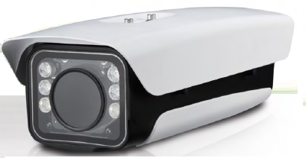 | BOLID TK-01 | Термокожух уличный с нагревателем и ИК-подсветкой до 100м; IP66, IK10 | 14,000.00 | 12,600.00 | 11,200.00 | 8400
 | BOLID BR-101 | Кронштейн для настенного или потолочного крепления камер; резьба 1/4"- 20 UNC; Ø95*195 мм; до 1кг. | 650.00 | 585.00 | 520.00 | 390
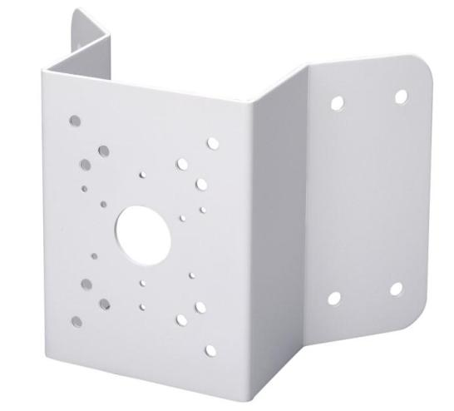 | BOLID BR-102 | Кронштейн для настенного углового крепления видеокамер; 243*170*138 мм, до 10кг | 1,940.00 | 1,746.00 | 1,552.00 | 1164
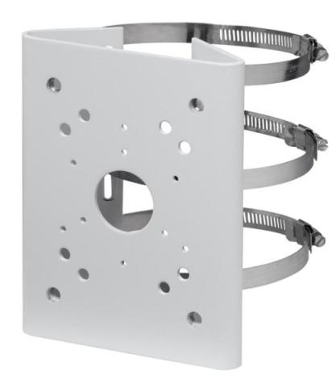 | BOLID BR-103 | Кронштейн для крепления видеокамер на столб; 130,4*170*45 мм; до 10кг | 1,940.00 | 1,746.00 | 1,552.00 | 1164
 | BOLID BR-104 | Кронштейн для потолочного крепления видеокамер; резьба G1 1/2''; Ø133,6*235,5 мм; до 7кг | 1,700.00 | 1,530.00 | 1,360.00 | 1020
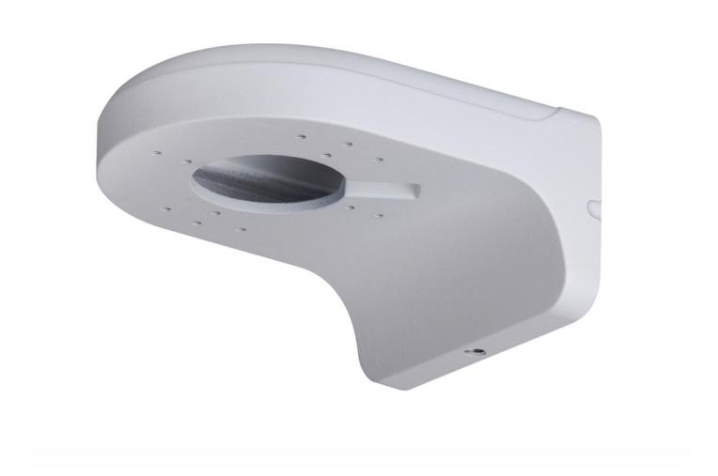 | BOLID BR-105 | Кронштейн для настенного крепления купольных видеокамер; 160*122*76 мм; до 1кг | 1,100.00 | 990.00 | 880.00 | 660
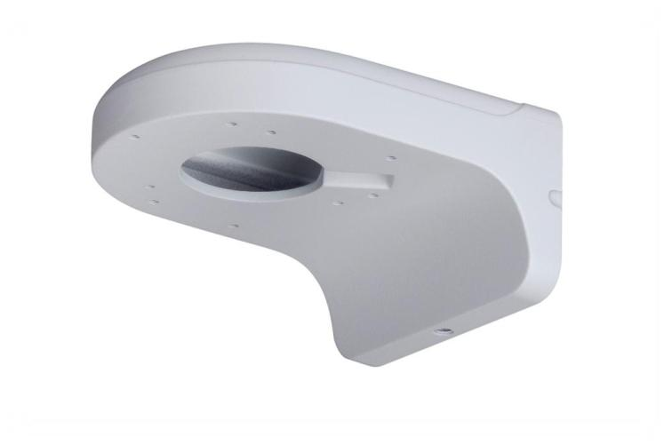 | BOLID BR-106 | Кронштейн для настенного крепления купольных видеокамер; 160*122*76 мм; до 1кг | 1,100.00 | 990.00 | 880.00 | 660
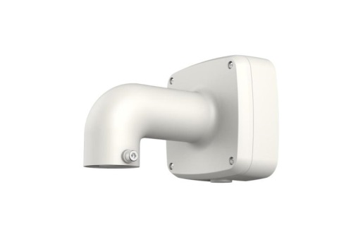 | BOLID BR-107 | Кронштейн для настенного крепления купольных видеокамер; 134*134*187,5 мм; до 3кг | 2,200.00 | 1,980.00 | 1,760.00 | 1320
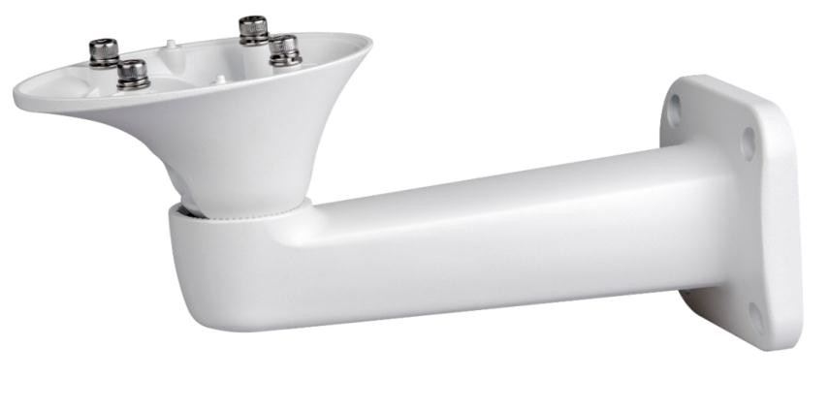 | BOLID BR-108 | Кронштейн для настенного крепления видеокамер и термокожухов; 100*146*264 мм ; до 4кг | 1,300.00 | 1,170.00 | 1,040.00 | 780
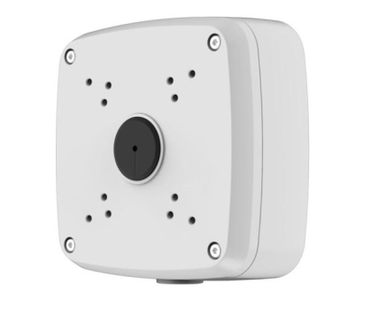 | BOLID BR-201 | Монтажная коробка для цилиндрических видеокамер; резьба M20 (G1/2''); 134*134*55 мм; до 3кг | 1,700.00 | 1,530.00 | 1,360.00 | 1020
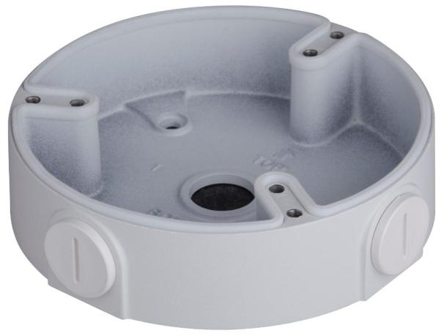 | BOLID BR-202 | Монтажная коробка для купольных видеокамер; резьба M20 (G1/2''); Ø122*33,8 мм; до 1кг | 860.00 | 774.00 | 688.00 | 516
Мониторы
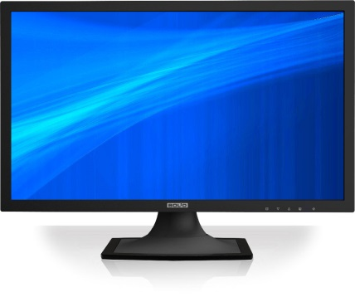 | BOLID MO-122 | Монитор видеонаблюдения 20.7"; 1920*1080 пикселей; углы обзора: 130°/178°; 1 HDMI, 1 VGA, 1 audio | 23,000.00 | 20,700.00 | 18,400.00 | 13800
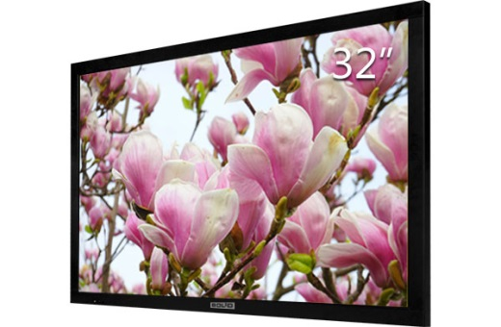 | BOLID MO-132 | Монитор видеонаблюдения 31,5"; 1920*1080 пикселей; углы обзора: 178° /178° ; 2 HDMI, 1 VGA, 1 audio | 40,000.00 | 36,000.00 | 32,000.00 | 24000
Коммутаторы сетевые
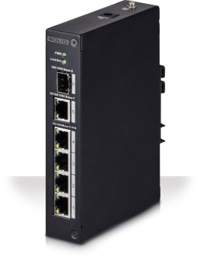 | BOLID SW-104 | Управляемый сетевой коммутатор 1 порт 1000 Base-X, 1 порт 10/1000 Мб/с Ethernet, 4 порта 10/100 Мб/с (PoE); 60 Вт ; -30°C~ +65°C | 7,000.00 | 6,300.00 | 5,600.00 | 4200
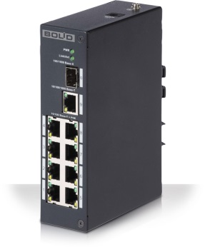 | BOLID SW-108 | Управляемый сетевой коммутатор 1 порт 1000 Base-X, 1 порт 10/1000 Мб/с Ethernet, 8 портов 10/100 Мб/с (PoE); 93 Вт ; -30°C~ +65°C | 8,900.00 | 8,010.00 | 7,120.00 | 5340
 | BOLID SW-216 | Управляемый сетевой коммутатор 2 порта 10/1000 Мб/с Ethernet, 16 портов 10/100 Мб/с (PoE); 250 Вт ; -10°C~ +55°C | 35,550.00 | 31,995.00 | 28,440.00 | 21330
 | BOLID SW-224 | Управляемый сетевой коммутатор 2 порта 10/1000 Мб/с Ethernet, 24 порта 10/100 Мб/с (PoE); 370 Вт ; -10°C~ +55°C | 47,550.00 | 42,795.00 | 38,040.00 | 28530
Устройства управления и питания
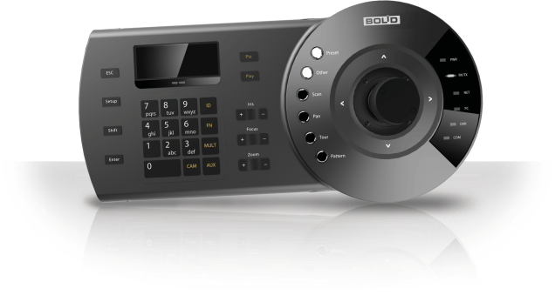 | BOLID RC-01 | Пульт управления для скоростных поворотных камер, DVR, NVR и пр. с LCD экраном и джойстиком; RJ -45, RS232, RS485, RS422, USB; -10°C~ +55°C | 20,000.00 | 18,000.00 | 16,000.00 | 12000
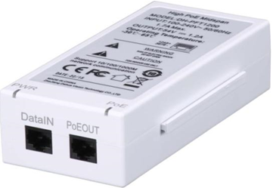 | BOLID PI-01 | PoE-инжектор 10/100/1000 Base-T, RJ-45; high PoE 60W IEEE 802.3at; -30°C ~+65°C | 3,600.00 | 3,240.00 | 2,880.00 | 2160
Програмное обеспечение
сюда логотип BOLID VISION | BOLID VISION | Програмное обеспечение для отображения\записи\воспроизведения видеоизображения с видеокамер производства компании БОЛИД, до 16 видеокамер. | бесплатно
Сюда логотип ОРИОН ПРО | ОРИОН ВИДЕО ПРО | Програмное обеспечение для отображения\записи\воспроизведения видеоизображения с видеокамер в интегрированном програмном обеспечении ОРИОН ПРО | по запросу

